Лист1
ID | Название (Title): | Приоритет (Priority) | Предусловия (Preconditions) | Шаги (Steps to reproduce): | Ожидаемый результат (Expected result): | Фактический результат | Скриншоты | Возможность автоматизации тестирования
1 | Запуск приложения с помощью эмулятора | Высокий | Скачан архив файла и запущен в "Android Studio" fmh_android_15_03_24.rar | 1. В приложении "Android Studio" скачать эмулятор "Pixel 3a XL API 34" | Приложение запущено | 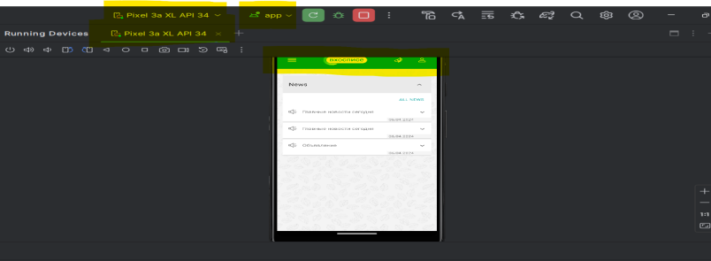 Приложение запущено |  | +
 |  |  |  | 2. Запустить "app" с помощью эмулятора
2 | Запуск приложения с помощью планшета | Высокий | Скачан архив файла и запущен в "Android Studio" fmh_android_15_03_24.rar | 1. В приложении "Android Studio" запустить "app" с помощью samsung SM -P615 | Приложение запущено | Приложение запущено |  | +

3 | Авторизация пользователя (Позитивный сценарий) | Высокий | Приложение запущено, открыта форма авторизации | 1. Ввести валидные данные(правильный логин и пароль) в графе логин и пароль | Открылась главная страница приложения | Открылась главная страница приложения | 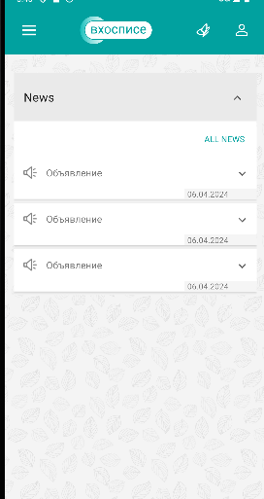 | +

 |  |  |  | 2. Нажать на кнопку "sign in"

4 | Авторизация пользователя (Негативный сценарий) | Высокий | Приложение запущено, открыта форма авторизации | 1.Вести невалидный логин и валидный пароль | Сообщение об ошибке "Something went wrong. Try again later." | Сообщение об ошибке "Something went wrong. Try again later." | 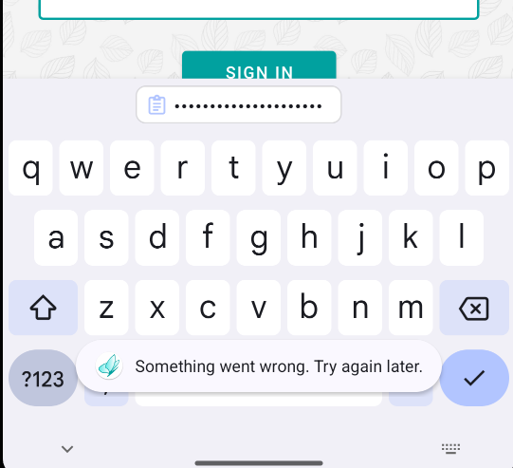 | +

 |  |  |  | 2. Нажать на кнопку "sign in"
5 | Авторизация пользователя (Негативный сценарий) | Высокий | Приложение запущено, открыта форма авторизации | 1.Вести валидный логин и невалидный пароль | Сообщение об ошибке "Something went wrong. Try again later." | Сообщение об ошибке "Something went wrong. Try again later." |  | +

 |  |  |  | 2. Нажать на кнопку "sign in"

6 | Авторизация пользователя (Негативный сценарий) | Высокий | Приложение запущено, открыта форма авторизации | 1.Вести валидный логин и оставить поле пароль пустое | Сообщение об ошибке "Login and password cannot be empty." | Сообщение об ошибке "Login and password cannot be empty." | 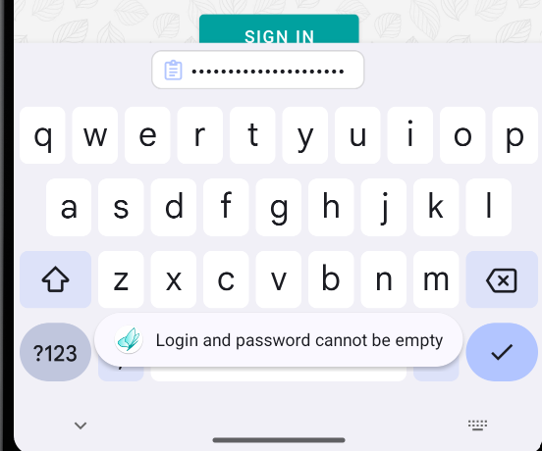 | +
 |  |  |  | 2. Нажать на кнопку "sign in"

7 | Авторизация пользователя (Негативный сценарий) | Высокий | Приложение запущено, открыта форма авторизации | 1. Оставить поле логин пустым и в поле пароль ввести валидные данные | Сообщение об ошибке "Login and password cannot be empty." | Сообщение об ошибке "Login and password cannot be empty." |  | +
 |  |  |  | 2. Нажать на кнопку "sign in"

8 | Авторизация пользователя (Негативный сценарий) | Высокий | Приложение запущено, открыта форма авторизации | 1. Оставить поля логин и пароль пустыми | Сообщение об ошибке "Login and password cannot be empty." | Сообщение об ошибке "Login and password cannot be empty." |  | +

 |  |  |  | 2. Нажать на кнопку "sign in"
9 | Авторизация пользователя (Негативный сценарий) | Высокий | Приложение запущено, открыта форма авторизации | 1. Заполнить поле логин пробелами, а поле пароль валидными данными | Сообщение об ошибке "Login and password cannot be empty." | Сообщение об ошибке "Login and password cannot be empty." |  | +
 |  |  |  | 2. Нажать на кнопку "sign in"

10 | Авторизация пользователя (Негативный сценарий) | Высокий | Приложение запущено, открыта форма авторизации | 1. Заполнить поле логин валидными данными, а поле пароль пробелами | Сообщение об ошибке "Login and password cannot be empty." | Сообщение об ошибке "Login and password cannot be empty." |  | +

 |  |  |  | 2. Нажать на кнопку "sign in"
11 | Авторизация пользователя (Негативный сценарий) | Высокий | Приложение запущено, открыта форма авторизации | 1. Заполнить поле логин 50 символов, а пароль валидными данными | Сообщение об ошибке "Password and login arent too long" | Сообщение об ошибке "Something went wrong. Try again later." |  | -

 |  |  |  | 2. Нажать на кнопку "sign in"
12 | Авторизация пользователя (Негативный сценарий) | Низкий | Приложение запущено, открыта форма авторизации | 1. Заполнить поле пароль 50 символов, а логин валидными данными | Сообщение об ошибке "Password and login arent too long" | Сообщение об ошибке "Something went wrong. Try again later." |  | -

 |  |  |  | 2. Нажать на кнопку "sign in"
13 | Авторизация пользователя (Негативный сценарий) | Высокий | Приложение запущено, открыта форма авторизации | 1. Заполнить поле пароль и логин по 50 символов | Сообщение об ошибке "Password and login arent too long" | Сообщение об ошибке "Something went wrong. Try again later." |  | -

 |  |  |  | 2. Нажать на кнопку "sign in"
14 | Авторизация пользователя (Негативный сценарий) | Высокий | Приложение запущено, открыта форма авторизации | 1. Заполнить поле пароль и логин по 1 символов | Сообщение об ошибке "Password and (or) login are (is) too short." | Сообщение об ошибке "Something went wrong. Try again later." |  | -

 |  |  |  | 2. Нажать на кнопку "sign in"
15 | Авторизация пользователя (Негативный сценарий) | Высокий | Приложение запущено, открыта форма авторизации | 1. Заполнить поле пароль 1 символом и логин валидными данными | Сообщение об ошибке "Password and (or) login are (is) too short." | Сообщение об ошибке "Something went wrong. Try again later." |  | -

 |  |  |  | 2. Нажать на кнопку "sign in"
16 | Авторизация пользователя (Негативный сценарий) | Высокий | Приложение запущено, открыта форма авторизации | 1. Заполнить поле логин 1 символом и пароль валидными данными | Сообщение об ошибке "Password and (or) login are (is) too short." | Сообщение об ошибке "Something went wrong. Try again later." |  | -

 |  |  |  | 2. Нажать на кнопку "sign in"
17 | Авторизация пользователя (Негативный сценарий) | Высокий | Приложение запущено, открыта форма авторизации | 1.Ввести валидный пароль и невалидный логин | Сообщение об ошибке "Number of attempts exceeded. Try anain later" | Сообщение об ошибке "Something went wrong. Try again later." |  | -

 |  |  |  | 2. Нажать на кнопку "sign in" 5 раз
18 | Авторизация пользователя (Негативный сценарий) | Высокий | Приложение запущено, открыта форма авторизации | 1.Ввести невалидный пароль и валидный логин | Сообщение об ошибке "Number of attempts exceeded. Try anain later" | Сообщение об ошибке "Something went wrong. Try again later." |  | -

 |  |  |  | 2. Нажать на кнопку "sign in" 5 раз
19 | Авторизация пользователя (Негативный сценарий) | Высокий | Приложение запущено, открыта форма авторизации | 1.Ввести невалидный пароль и невалидный логин | Сообщение об ошибке "Number of attempts exceeded. Try anain later" | Сообщение об ошибке "Something went wrong. Try again later." |  | -

 |  |  |  | 2. Нажать на кнопку "sign in" 5 раз
20 | Авторизация пользователя (Негативный сценарий) | Высокий | Приложение запущено, открыта форма авторизации | 1. Заполнить поле логин правильными данными, но ввести с помощью Caps, пароль валидными данными | Сообщение об ошибке "Something went wrong. Try again later." | Сообщение об ошибке "Something went wrong. Try again later." |  | +
 |  |  |  | 2. Нажать на кнопку "sign in"

21 | Авторизация пользователя (Негативный сценарий) | Высокий | Приложение запущено, открыта форма авторизации | 1. Заполнить поле пароль правильными данными, но ввести с помощью Caps, логин валидными данными | Сообщение об ошибке "Something went wrong. Try again later." | Сообщение об ошибке "Something went wrong. Try again later." |  | +
 |  |  |  | 2. Нажать на кнопку "sign in"

22 | Отображение тематических цитат | Высокий | Выполнен вход в приложение, пройдена авторизация | 1. Нажать на кнопку с изображением бабочки | Появляется окно с надписью "Love is all" | Появляется окно с надписью "Love is all" | 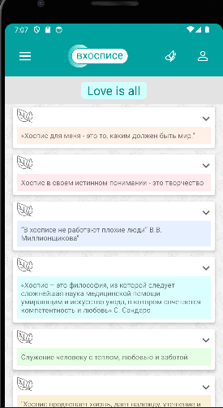 | +

23 | Раскрытие тематической цитаты | Средний | Выполнен вход в приложение, пройдена авторизация, открыта страница с цитатами | 1. Нажать на значок "стрелочка, которая указывает направление вниз" | Появляется тематическая цитата | Появляется тематическая цитата | 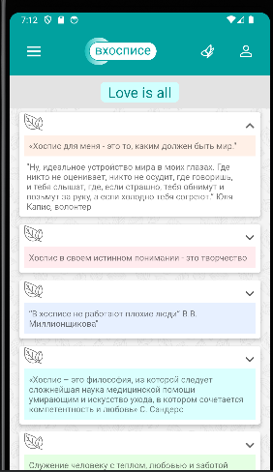 | +

24 | Скрытие тематической цитаты | Средний | Выполнен вход в приложение, пройдена авторизация, открыта страница с цитатами | 1. Нажать на значок "стрелочка, которая указывает направление вверх" | Тематическая цитата скрывается | Тематическая цитата скрывается |  | +

25 | Выход из приложения | Высокий | Выполнен вход в приложение, пройдена авторизация | 1. Нажать на кнопку с символом человека | 1. Появляется окно с надписью "Log out" | 1. Появляется окно с надписью "Log out" | 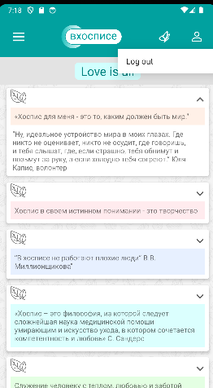 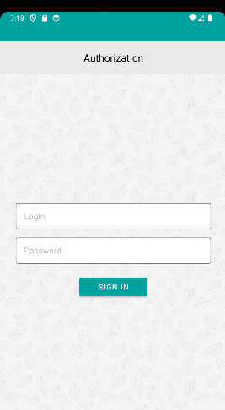 | +

 |  |  |  | 2. Нажать на "Log out" | 2. Переход на страницу "Autorization" | 2. Переход на страницу "Autorization"

26 | Отображение страницы Main | Высокий | Выполнен вход в приложение, пройдена авторизация | 1. Нажать на кнопку меню (три полоски горизональных) | 1. Открывается меню | 1. Открывается меню |  | +
 |  |  |  | 2. Нажать на "Main" | 2. Переход на страницу с надписями "News" и "ALL NEWS" | 2. Переход на страницу с надписями "News" и "ALL NEWS"
27 | Отображение страницы News | Высокий | Выполнен вход в приложение, пройдена авторизация | 1. Нажать на кнопку меню (три полоски горизональных) | 1. Открывается меню | 1. Открывается меню | 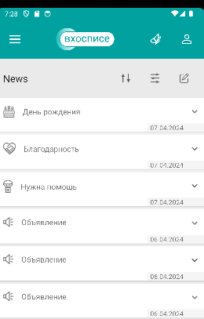 | +
 |  |  |  | 2. Нажать на "News" | 2. Переход на страницу с надписью "News" и отсутствием надписи "ALL NEWS" | 2. Переход на страницу с надписью "News" и отсутствие надписи "ALL NEWS"
28 | Отображение страницы About | Высокий | Выполнен вход в приложение, пройдена авторизация | 1. Нажать на кнопку меню (три полоски горизональных) | 1. Открывается меню | 1. Открывается меню | 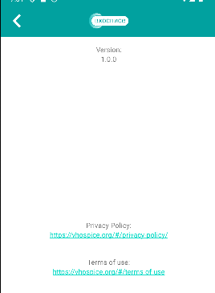 | +
 |  |  |  | 2. Нажать на "About" | 2. Переход на страницу с надписями "Privacy Policy" и "Terms of use" | 2. Переход на страницу с надписями: версия, "Privacy Policy" и "Terms of use"
29 | Вернуться со страницы about в главное меню | Средний | Выполнен вход в приложение, пройдена авторизация, открыта страница about | 1. Нажать на занчок "<" | Переход в главное меню | Переход в главное меню |  | +

30 | Переход по ссылке "Privacy Policy" на странице About | Средний | Выполнен вход в приложение, пройдена авторизация | 1. Нажать на кнопку меню (три полоски горизональных) | 1. Открывается меню | 1. Открывается меню |  | -
 |  |  |  | 2. Нажать на "About" | 2. Переход на страницу с надписями "Privacy Policy" и "Terms of use" | 2. Переход на страницу с надписями "Privacy Policy" и "Terms of use"
 |  |  |  | 3. Нажать на ссылку "Privacy Policy" | 3. Переход на страницу сайта | 3. Переход на страницу сайта, но страница не прогружается
31 | Переход по ссылке"Terms of use" на странице About | Средний | Выполнен вход в приложение, пройдена авторизация | 1. Нажать на кнопку меню (три полоски горизональных) | 1. Открывается меню | 1. Открывается меню |  | -
 |  |  |  | 2. Нажать на "About" | 2. Переход на страницу с надписями "Privacy Policy" и "Terms of use" | 2. Переход на страницу с надписями "Privacy Policy" и "Terms of use"
 |  |  |  | 3. Нажать на ссылку "Terms of use" | 3. Переход на страницу сайта | 3. Переход на страницу сайта, но страница не прогружается
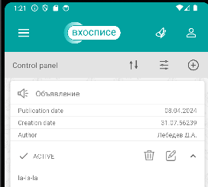
32 | Создание объявления с текущей датой и временем и с галочкой "active" | Высокий | Выполнен вход в приложение, пройдена авторизация | 1. Нажать на кнопку меню (три полоски горизональных) | 1. Открывается меню | 1. Открывается меню |  | +
 |  |  |  | 2. Нажать на "News" | 2. Переход на страницу с надписью "News" и отсутствием надписи "ALL NEWS" | 2. Переход на страницу с надписью "News" и отсутствием надписи "ALL NEWS"
 |  |  |  | 3. Нажать на кнопку с изображением карандаша | 3. Переход на страницу с надписью "Control panel" | 3. Переход на страницу с надписью "Control panel"
 |  |  |  | 4. Нажать на кнопку с изображением плюса в кружочке | 4. Переход на страницу с надписью "Creating News " | 4. Переход на страницу с надписью "Creating"
 |  |  |  | 5. В поле "Category" выбрать категорию: Объявление | 5. В поле отображается текст: Объявление | 5. В поле отображается надпись: "Благодарность"
 |  |  |  | 6. В поле "Publication" установить текущую дату | 6. В поле отображается текущая дата | 6. В поле отображается текущая дата
 |  |  |  | 7. В поле "Time" установить текущее время | 7. В поле отображается текущее время | 7. В поле отображается текущее время
 |  |  |  | 8. Поле "Description" заполнить любым текстом 9. Не менять "active" | 8. Поле заполняется 9. Поле active помечено зеленым цветом | 8. Поле заполняется 9. Поле active помечено зеленым цветом
 |  |  |  | 10. Нажать кнопку "Save" | 10. Объявление появляется в списке созданных объявлений | 10. Объявление появляется в списке созданных объявлений
 |  |  |  | 11. Нажать на кнопку меню (три полоски горизонтальные) | 11. Открывается меню | 11. Открывается меню
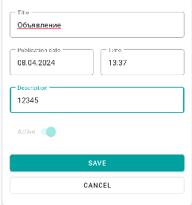
 |  |  |  | 12. Нажать на "News" | 12. Переход на страницу с надписью "News" и отсутствием надписи "ALL NEWS". На странице отображается созданное объявление с галочкой "active" | 12. Переход на страницу с надписью "News" и отсутствием надписи "ALL NEWS". На странице отображается созданное объявление с галочкой "active"
33 | Создание объявления с текущей датой и временем без галочки "active" | Высокий | Выполнен вход в приложение, пройдена авторизация | 1. Нажать на кнопку меню (три полоски горизональных) | 1. Открывается меню | 1. Открывается меню |  | -
 |  |  |  | 2. Нажать на "News" | 2. Переход на страницу с надписью "News" и отсутствием надписи "ALL NEWS" | 2. Переход на страницу с надписью "News" и отсутствием надписи "ALL NEWS"
 |  |  |  | 3. Нажать на кнопку с изображением карандаша | 3. Переход на страницу с надписью "Control panel" | 3. Переход на страницу с надписью "Control panel"
 |  |  |  | 4. Нажать на кнопку с изображением плюса в кружочке | 4. Переход на страницу с надписью "Creating News " | 4. Переход на страницу с надписью "Creating"
 |  |  |  | 5. В поле "Category" выбрать категорию: Объявление | 5. В поле отображается текст: Объявление | 5. В поле отображается надпись: "Благодарность"
 |  |  |  | 6. В поле "Publication" установить текущую дату | 6. В поле отображается текущая дата | 6. В поле отображается текущая дата
 |  |  |  | 7. В поле "Time" установить текущее время | 7. В поле отображается текущее время | 7. В поле отображается текущее время
 |  |  |  | 8. Поле "Description" заполнить любым текстом 9. Убрать "active" | 8. Поле заполняется 9. Поле active помечено серым цветом | 8. Поле заполняется
 |  |  |  | 10. Нажать кнопку "Save" | 10. Объявление появляется в списке созданных объявлений | 9. На поле active не получается нажать
 |  |  |  | 11. Нажать на кнопку меню (три полоски горизонтальные) | 11. Открывается меню
 |  |  |  | 12. Нажать на "News" | 12. Переход на страницу с надписью "News" и отсутствием надписи "ALL NEWS". На странице отображается созданное объявление без галочки "active"
34 | Создание объявления с отложенным временем | Высокий | Выполнен вход в приложение, пройдена авторизация | 1. Нажать на кнопку меню (три полоски горизональных) | 1. Открывается меню | 1. Открывается меню | 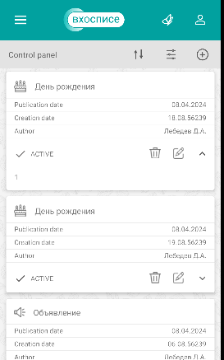 | +
 |  |  |  | 2. Нажать на "News" | 2. Переход на страницу с надписью "News" и отсутствием надписи "ALL NEWS" | 2. Переход на страницу с надписью "News" и отсутствием надписи "ALL NEWS"
 |  |  |  | 3. Нажать на кнопку с изображением карандаша | 3. Переход на страницу с надписью "Control panel" | 3. Переход на страницу с надписью "Control panel"
 |  |  |  | 4. Нажать на кнопку с изображением плюса в кружочке | 4. Переход на страницу с надписью "Creating" | 4. Переход на страницу с надписью "Creating"
 |  |  |  | 5. В поле "Category" выбрать категорию: День рождения | 5. В поле отображается надпись: "День рождения" | 5. В поле отображается надпись: "День рождения"
 |  |  |  | 6. В поле "Publication" установить текущую дату | 6. В поле отображается текущая дата | 6. В поле отображается текущая дата
 |  |  |  | 7. В поле "Time" установить текущее время и прибавить одну минуту | 7. В поле отображается установленное время | 7. В поле отображается установленное время
 |  |  |  | 8. Поле "Description" заполнить любыми символами | 8. Поле заполняется | 8. Поле заполняется
 |  |  |  | 9. Нажать кнопку "Save" | 9. Объявление появляется в списке созданных объявлений | 9. Объявление появляется в списке созданных объявлений
 |  |  |  | 11. Нажать на кнопку меню (три полоски горизональных) | 11. Открывается меню | 11. Открывается меню
 |  |  |  | 12. Нажать на "News" | 12. Переход на страницу с надписью "News" и отсутствием надписи "ALL NEWS". На странице отсутствует созданное объявление | 12. Переход на страницу с надписью "News" и отсутствием надписи "ALL NEWS". На странице отсутствует созданное объявление
 |  |  |  | 13. Подождать минуту | 13. Время публикации сообщения актуально | 13. Время публикации сообщения актуально
 |  |  |  | 12. Нажать на кнопку меню (три полоски горизональных) | 12. Открывается меню | 12. Открывается меню
 |  |  |  | 13. Нажать на "News" | 13. Переход на страницу с надписью "News" и отсутствием надписи "ALL NEWS". На странице отображается созданное объявление | 13. Переход на страницу с надписью "News" и отсутствием надписи "ALL NEWS". На странице отображается созданное объявление
35 | Создание пустого объявления | Высокий | Выполнен вход в приложение, пройдена авторизация | 1. Нажать на кнопку меню (три полоски горизональных) | 1. Открывается меню | 1. Открывается меню | 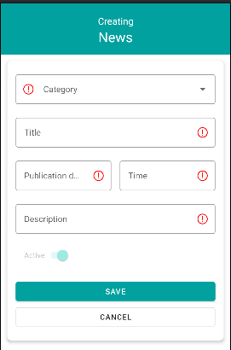 + | +
 |  |  |  | 2. Нажать на "News" | 2. Переход на страницу с надписью "News" и отсутствием надписи "ALL NEWS" | 2. Переход на страницу с надписью "News" и отсутствием надписи "ALL NEWS"
 |  |  |  | 3. Нажать на кнопку с символом карандаша | 3. Переход на страницу с надписью "Control panel" | 3. Переход на страницу с надписью "Control panel"
 |  |  |  | 4. Нажать на кнопку с символом плюса в кружочке | 4. Переход на страницу с надписью "Creating" | 4. Переход на страницу с надписью "Creating"
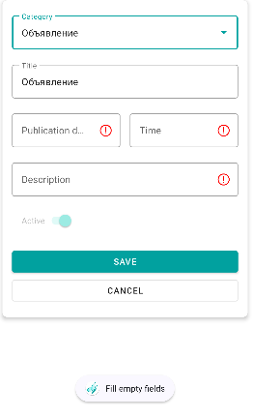
 |  |  |  | 5. Нажать кнопку "Save" | 5. Появляется сообщение с надписью "Fill empty fields" | 5. Появляется сообщение с надписью "Fill empty fields"
36 | Создание пустого объявления (с заполненной категорией) | Средний | Выполнен вход в приложение, пройдена авторизация | 1. Нажать на кнопку меню (три полоски горизональных) | 1. Открывается меню | 1. Открывается меню | + | +
 |  |  |  | 2. Нажать на "News" | 2. Переход на страницу с надписью "News" и отсутствием надписи "ALL NEWS" | 2. Переход на страницу с надписью "News" и отсутствием надписи "ALL NEWS"
 |  |  |  | 3. Нажать на кнопку с символом карандаша | 3. Переход на страницу с надписью "Control panel" | 3. Переход на страницу с надписью "Control panel"
 |  |  |  | 4. Нажать на кнопку с символом плюса в кружочке | 4. Переход на страницу с надписью "Creating" | 4. Переход на страницу с надписью "Creating"
 |  |  |  | 5. Выбрать категорию "Объявление" | 5. Категория выбрана | 5. Категория выбрана
 |  |  |  | 6. Нажать кнопку "Save" | 6. Появляется сообщение с надписью "Fill empty fields" и помечены красные кружки с внутренним воскл.знаком | 5. Появляется сообщение с надписью "Fill empty fields" и помечены красные кружки с внутренним воскл.знаком

37 | Выход из создания объявления | Средний | Выполнен вход в приложение, пройдена авторизация | 1. Нажать на кнопку меню (три полоски горизональных) | 1. Открывается меню | 1. Открывается меню | 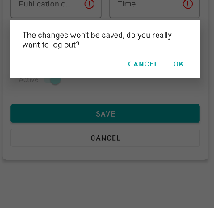 | +
 |  |  |  | 2. Нажать на "News" | 2. Переход на страницу с надписью "News" и отсутствием надписи "ALL NEWS" | 2. Переход на страницу с надписью "News" и отсутствием надписи "ALL NEWS"
 |  |  |  | 3. Нажать на кнопку с изображением карандаша | 3. Переход на страницу с надписью "Control panel" | 3. Переход на страницу с надписью "Control panel"
 |  |  |  | 4. Нажать на кнопку с изображением плюса в кружочке | 4. Переход на страницу с надписью "Creating" | 4. Переход на страницу с надписью "Creating"
 |  |  |  | 5. Нажать кнопку "Cancel" | 5. Появляется окно с надписью "The changes won't be saved, do you really want to log out" и надписью "OK" | 5. Появляется окно с надписью "The changes won't be saved, do you really want to log out" и надписью "OK"
 |  |  |  | 6. Нажать на надпись "OK" | 6. Переход на страницу с надписью "Control panel" | 6. Переход на страницу с надписью "Control panel"
38 | Редактирование объявления | Высокий | Выполнен вход в приложение, пройдена авторизация. Создано новое объявление с актуальной датой и временем (шаги создания приведены в пункте 32) | 1. В списке созданных объявлений для созданого нового объявления нажать на символ карандаша | 1. Открывается поля данного объяления | 1. Открывается поля данного объяления | 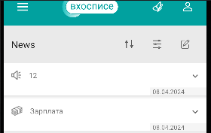 | +
 |  |  |  | 2. В поле "Category" выбрать любую категорию | 2. Поле изменяется | 2. Поле изменяется
 |  |  |  | 3. Нажать кнопку "Save" | 3. Измененное объявление отображается в списке созданных объявлений | 3. Измененное объявление отображается в списке созданных объявлений
 |  |  |  | 4. Нажать на кнопку меню (три полоски горизональных) | 4. Открывается меню | 4. Открывается меню
 |  |  |  | 5. Нажать на "News" | 5. Переход на страницу с надписью "News" и отсутствием надписи "ALL NEWS". На странице отображается созданное объявление | 5. Переход на страницу с надписью "News" и отсутствием надписи "ALL NEWS". На странице отображается созданное объявление
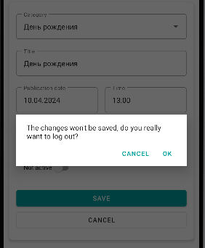
39 | Отмена редактирования объявления | Высокий | Выполнен вход в приложение, пройдена авторизация. Создано новое объявление с актуальной датой и временем (шаги создания приведены в первых 10шагах пункта 32) | 1. В списке созданных объявлений для созданого нового объявления нажать на символ карандаша | 1. Открывается поля данного объяления | 1. Открывается поля данного объяления |  | +
 |  |  |  | 2. В поле "Category" выбрать другую категорию | 2. Поле изменяется | 2. Поле изменяется
 |  |  |  | 3. Нажать кнопку "CANCEL" | 3. Появляется окно с надписью "The changes won't be saved, do you really want to log out" и надписью "OK" | 3. Появляется окно с надписью "The changes won't be saved, do you really want to log out" и надписью "OK"
 |  |  |  | 4. Нажать на надпись "OK" | 4. Переход на страницу с надписью "Control panel". Измения в объявлении не сохранены | 4. Переход на страницу с надписью "Control panel". Измения в объявлении не сохранены
40 | Удаление объявления | Высокий | Выполнен вход в приложение, пройдена авторизация. Создано новое объявление с актуальной датой и временем (шаги создания приведены в первых 10шагах пункта 32) | 1. В списке созданных объявлений для созданого нового объявления нажать на символ корзины | 1. Появляется окно с подтверждением удаления | 1. Появляется окно с подтверждением удаления | 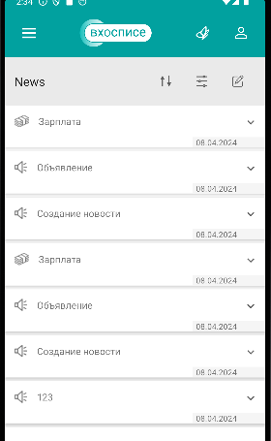 | +
 |  |  |  | 2. Нажать на надпись "OK" | 2. Собщение удалено со страницы моих объявлений | 2. Собщение удалено со страницы моих объявлений
 |  |  |  | 3. Нажать на кнопку меню (три горизонтальные черты) | 3. Открывается меню | 3. Открывается меню
 |  |  |  | 4. Нажать на "News" | 4. Переход на страницу с надписью "News" и отсутствием надписи "ALL NEWS". На странице отсутствует удаленное объявление (а конкретно под названием 12) | 4. Переход на страницу с надписью "News" и отсутствием надписи "ALL NEWS". На странице отсутствует удаленное объявление (а конкретно под названием 12)
41 | Отмена удаления объявления | Высокий | Выполнен вход в приложение, пройдена авторизация. Создано новое объявление с актуальной датой и временем (шаги создания приведены в первых 10шагах пункта 32) | 1. В списке созданных объявлений для созданого нового объявления нажать на символ корзины | 1. Появляется окно с подтверждением удаления | 1. Появляется окно с подтверждением удаления | 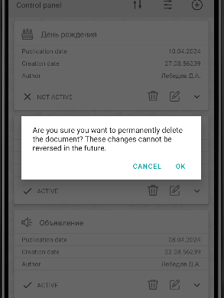 | +
 |  |  |  | 2. Нажать на надпись "CANCEL" | 2. Переход на страницу с надписью "Control panel". Объявление не удалено | 2. Переход на страницу с надписью "Control panel". Объявление не удалено
42 | Убрать галочку active в объявлении | Высокий | Выполнен вход в приложение, пройдена авторизация. Создано новое объявление с актуальной датой и временем (шаги создания приведены в первых 10шагах пункта 32) | 1. В списке созданных объявлений для созданого нового объявления нажать на символ карандаша | 1. Открывается поля данного объяления | 1. Открывается поля данного объяления | 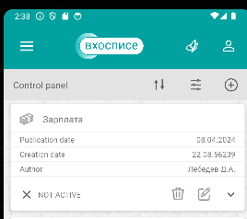 | +
 |  |  |  | 2. Перместить бегунок Active в Not active | 2. Отображается Not active | 2. Отображается Not active
 |  |  |  | 3. Нажать кнопку "Save" | 3. Измененное объявление отображается в списке созданных объявлений | 3. Измененное объявление отображается в списке созданных объявлений
 |  |  |  | 4. Нажать на кнопку меню (три горизонтальные черты) | 4. Открывается меню | 4. Открывается меню
 |  |  |  | 5. Нажать на "News" | 5. Переход на страницу с надписью "News" и отсутствием надписи "ALL NEWS". На странице отсутствует созданное объявление | 5. Переход на страницу с надписью "News" и отсутствием надписи "ALL NEWS". На странице отсутствует созданное объявление
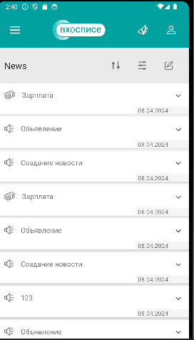
43 | Вернуть галочку active в объявлении | Высокий | Выполнен вход в приложение, пройдена авторизация. Создано новое объявление с актуальной датой и временем (шаги создания приведены в первых 10шагах пункта 32) | 1. В списке созданных объявлений для созданого нового объявления нажать на символ карандаша | 1. Открывается поля данного объяления | 1. Открывается поля данного объяления |  | +
 |  |  |  | 2. Перместить бегунок Active в Not active | 2. Отображается Not active | 2. Отображается Not active
 |  |  |  | 3. Нажать кнопку "Save" | 3. Измененное объявление отображается в списке созданных объявлений | 3. Измененное объявление отображается в списке созданных объявлений
 |  |  |  | 4. В списке созданных объявлений для созданого нового объявления нажать на символ карандаша | 4. Открывается поля данного объяления | 4. Открывается поля данного объяления
 |  |  |  | 5. Перместить бегунок Not active в Active | 5. Отображается Active | 5. Отображается Active
 |  |  |  | 6. Нажать на кнопку меню (три горизонтальные черты) | 6. Открывается меню | 6. Открывается меню
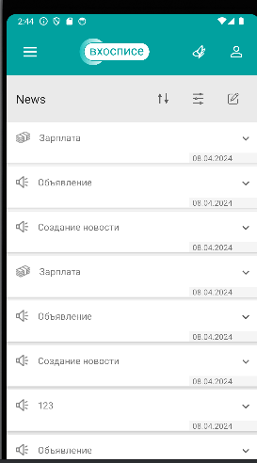
 |  |  |  | 7. Нажать на "News" | 7. Переход на страницу с надписью "News" и отсутствием надписи "ALL NEWS". На странице отображается созданное объявление | 7. Переход на страницу с надписью "News" и отсутствием надписи "ALL NEWS". На странице отображается созданное объявление
44 | Работа сортировки по дате на странице Control panel | Средний | Выполнен вход в приложение, пройдена авторизация. Создано новое объявление с актуальной датой и временем (шаги создания приведены в первых 10шагах пункта 32) | 1. Нажать на кнопку с изображением двух разнонаправленных вертикальных стрелок | 1. Объявления сортируются в обратную сторону | 1. Объявления сортируются в обратную сторону | 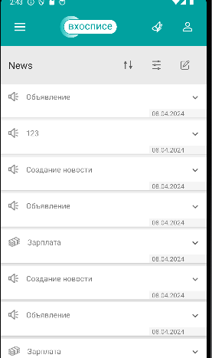 | +
45 | Фильтрация по категории на странице "Control panel" | Средний | Выполнен вход в приложение, пройдена авторизация. Создано новое объявление с актуальной датой и временем (шаги создания приведены в первых 10шагах пункта 32) | 1. Нажать на кнопку с символом трех горизонтальных черт с кружочками | 1. Открывается окно с надписью "Filter news" | 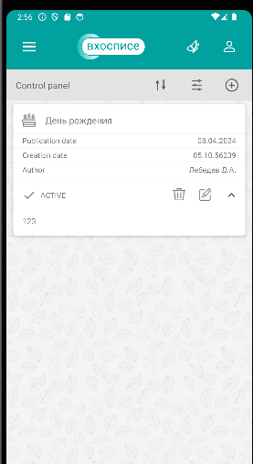 1. Открывается окно с надписью "Filter news" |  | +
 |  |  |  | 2. В поле "Category" выбрать категорию созданного объявления | 2. Категория выбирается | 2. Категория выбирается
 |  |  |  | 3. Нажать на кнопку "Filter" | 3. Переход на страницу с надписью "Control panel". Среди отобранных объявлений есть созданное. | 3. Переход на страницу с надписью "Control panel". Среди отобранных объявлений есть созданное.

46 | Фильтрация по дате на странице "Control panel" | Средний | Выполнен вход в приложение, пройдена авторизация. Создано новое объявление с актуальной датой и временем (шаги создания приведены в первых 10шагах пункта 32) | 1. Нажать на кнопку с символом трех горизонтальных черт с кружочками | 1. Открывается окно с надписью "Filter news" | 1. Открывается окно с надписью "Filter news" | 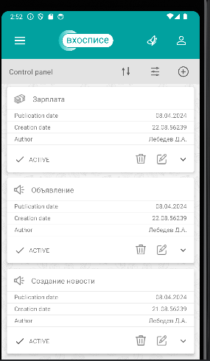 | +
 |  |  |  | 2. В поле "Category" выбрать категорию созданного объявления | 2. Категория выбирается | 2. Категория выбирается
 |  |  |  | 3. Нажать на кнопку "Filter" | 3. Переход на страницу с надписью "Control panel". Среди отобранных объявлений есть созданное. | 3. Переход на страницу с надписью "Control panel". Среди отобранных объявлений есть созданное.
47 | Фильтрация по категории и дате на странице "Control panel" | Средний | Выполнен вход в приложение, пройдена авторизация. Создано новое объявление с актуальной датой и временем (шаги создания приведены в первых 10шагах пункта 32) | 1. Нажать на кнопку с символом трех горизонтальных черт с кружочками | 1. Открывается окно с надписью "Filter news" | 1. Открывается окно с надписью "Filter news" | 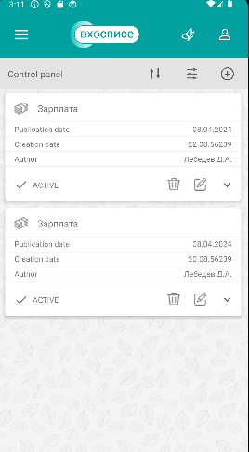 | +
 |  |  |  | 2. В поле "Category" выбрать категорию созданного объявления | 2. Категория выбирается | 2. Категория выбирается
 |  |  |  | 3. В полях с датами установить одну и туже дату, соответсвующую созданному объявлению | 3. Поля заполняются | 3. Поля заполняются
 |  |  |  | 4. Нажать на кнопку "Filter" | 4. Переход на страницу с надписью "Control panel". Среди отобранных объявлений есть созданное. | 4. Переход на страницу с надписью "Control panel". Среди отобранных объявлений есть созданное.

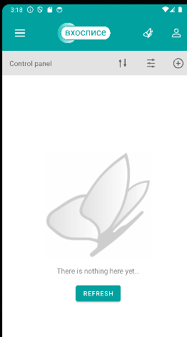
48 | Фильтрация активных объявлений на странице "Control panel" | Средний | Выполнен вход в приложение, пройдена авторизация. Создано новое объявление с актуальной датой и временем (шаги создания приведены в первых 10шагах пункта 32) | 1. Нажать на кнопку с символом трех горизонтальных черт с кружочками | 1. Открывается окно с надписью "Filter news" | 1. Открывается окно с надписью "Filter news" | 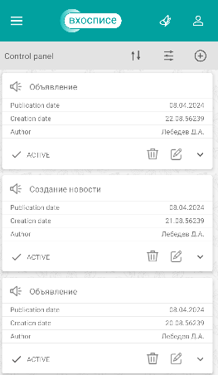 | +
 |  |  |  | 2. Снять галочку с "Not active" | 2. Галочка стоить только на "Active" | 2. Галочка стоить только на "Active"
 |  |  |  | 3. Нажать на кнопку "Filter" | 3. Переход на страницу с надписью "Control panel". Среди отобранных объявлений есть созданное. | 3. Переход на страницу с надписью "Control panel". Среди отобранных объявлений есть созданное.
49 | Фильтрация неактивных объявлений на странице "Control panel" | Средний | Выполнен вход в приложение, пройдена авторизация. Создано новое объявление с актуальной датой и временем (шаги создания приведены в первых 10шагах пункта 32) | 1. В списке созданных объявлений для созданого нового объявления нажать на символ карандаша | 1. Открывается поля данного объяления | 1. Открывается поля данного объяления |  | +
 |  |  |  | 2. Перместить бегунок Active в Not active | 2. Отображается Not active | 2. Отображается Not active
 |  |  |  | 3. Нажать кнопку "Save" | 3. Измененное объявление отображается в списке созданных объявлений | 3. Измененное объявление отображается в списке созданных объявлений
 |  |  |  | 4. Нажать на кнопку с символом трех горизонтальных черт с кружочками | 4. Открывается окно с надписью "Filter news" | 4. Открывается окно с надписью "Filter news"
 |  |  |  | 5. Снять галочку с "Active" | 5. Галочка стоить только на "Not active" | 5. Галочка стоить только на "Not active"
 |  |  |  | 6. Нажать на кнопку "Filter" | 6. Переход на страницу с надписью "Control panel". Нет неактивных объяылений, т.к нет таковых | 6. Переход на страницу с надписью "Control panel". Нет неактивных объяылений, т.к нет таковых
50 | Выход из фильтра на странице "Control panel" | Средний | Выполнен вход в приложение, пройдена авторизация. Создано новое объявление с актуальной датой и временем (шаги создания приведены в первых 10шагах пункта 32) | 1. Нажать на кнопку с символом трех горизонтальных черт с кружочками | 1. Открывается окно с надписью "Filter news" | 1. Открывается окно с надписью "Filter news" |  | +
 |  |  |  | 2. Нажать на кнопку "CANCEL" | 2. Переход на страницу с надписью "Control panel". | 2. Переход на страницу с надписью "Control panel".

